报价主页
 |  |  | 122义乌仓 |  |  | 2025-03-17 | ：发布日期
收货地址：义乌市后宅街道渠成街18号2号楼2号楼2楼 (南边靠近门卫室） 收货地址：宁波市长兴路158号驿淘产业园8号楼s101 收货时间：周一至周六9:00-20:00 联系人：范祖群 18905895796 |  |  |  |  |  |  |  | 跨境巴士代贴单网址：http://hd.ozon56.net/index/login/login.html
 |  |  |  |  |  |  |  | CEL,GUOO查询网址：https://www.17track.net/zh-cn
 |  |  |  |  |  |  |  | UNI查询网址：https://unitrade.youtrack.info
序号 | 渠道 | 生效日期 | 价格调整 | 报价表 | 区域 | 简介 |  | 最新条款变动通知
1 | CEL | 2025-03-17 | 不变 | 点击查看 | OZON俄罗斯（线下专线可接收）WB | 线上指定揽收仓 |  | 207宁波仓/122义乌仓 1.所有物流渠道提供代贴单服务 2.每周日休息，留意收货时间 3.白俄罗斯航空暂停收寄（2024-12-17） 4.俄罗斯E邮宝陆运特惠价格下调，调整为23/kg+11/票（2025-3-11）执行 5.白俄罗斯跟哈萨克斯坦价格上调 6.新增乌兹别克斯坦，亚美尼亚，阿塞拜疆三个国家E邮宝（2025-3-11） 7.新增线上物流GUOO（2025-3-11） 8.俄罗斯E包裹特惠价格下调，调整为15/500g+52.5/票
2 | UNI | 2025-01-21 | 上涨 | 点击查看 | OZON俄罗斯 | 线上指定揽收仓
3 | E邮宝 | 2025-03-11 | 下调 | 点击查看 | 俄罗斯，白俄罗斯，哈萨克斯坦，吉尔吉斯斯坦 | 线下周结，每周一出账单
4 | E包裹 | 2024-12-26 | 下调 | 点击查看 | 俄罗斯 | 线下周结，每周一出账单
5 | WB(CEL)-Yandex(CEL) | 2025-01-13 | 不变 | 点击查看 | 俄罗斯 | 线上指定揽收仓
6 | GUOO | 2025-03-11 | 不变 | 点击查看 | 俄罗斯 | 线上指定揽收仓
邮政产品只接收价格表里的（ 俄罗斯空运目前不接收）
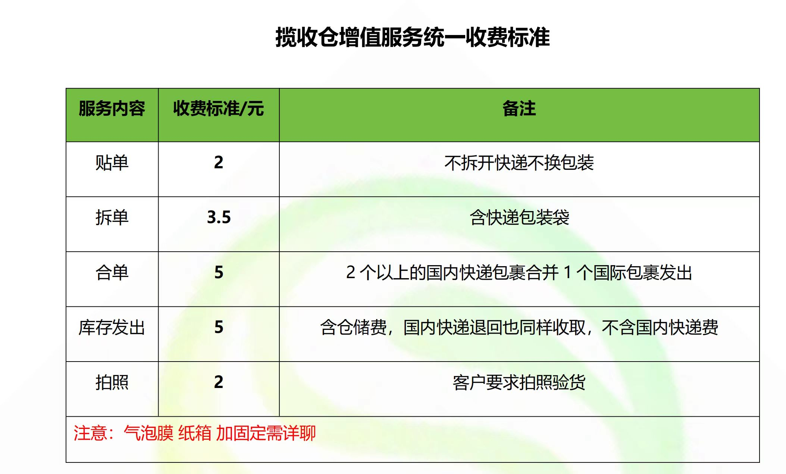
所以寄件过来的麻烦按寄件格式寄件，方便及时处理 请注意渠道条款,如走件视同同意条款,我司不再单独确认

CEL
CEL-运费测算表
OZON官方指定物流
产品分类 | 渠道名称 | 单号规则 | 到取货点/到门 | 订单备货时间 | 揽收点至莫斯科分拣中心时效 | 资费 | 最大重量 | 最大货值(卢布) | 尺寸限制(厘米) | 特货限制 | 渠道说明 | 计费重 (KG) | 泡重（KG） | 密度kg/m³ | 价格测算 | 6 | ←填入重量/KG
Extra Small （超级轻小件） | Express Extra Small 超级轻小件（陆空特快） | CEL1...EXP | 到取货点 | 5天内 | 5-10天 | 0.045元/克+3元/票 | 0.5KG | 1500卢布 | 三边和不超90CM 最长边不超60CM 不计材积 | 带电、带磁、液体、粉末均可发货 | 1：重量0.5KG内 2：货值 1500卢布以内 3：丢件最大赔付1500卢布 免费销毁 | 6.000 |  |  |  | 70 | ←三边尺寸/CM
 | Standard Extra Small 超级轻小件（陆空标准） | CEL2...CD | 到取货点 |  | 10-15天 | 0.035元/克+3元/票 |  |  |  |  |  | 6.000 |  |  |  | 30
 | Economy Extra Small 超级轻小件（陆运经济） | CEL1...CD | 到取货点 |  | 20-25天 | 0.025元/克+3元/票 |  |  |  |  |  | 6.000 |  |  |  | 30
Budget （低客单标准件） | Express Budget 低客单标准件（陆空特快） | CEL2...EXP | 到取货点 |  | 5-10天 | 0.033元/克+23元/票 | 0.5KG-25KG | 1500卢布 | 三边和不超150CM 最长边不超60CM 三边和超过90CM计材积 |  | 1：重量0.5-25KG， 2：货值1500卢布以内: 3：丢件最大赔付1500卢布 免费销毁 | 6.000 |  |  |  | 130.00 | ←三边尺寸和
 | Standard Budget 低客单标准件（陆空标准） | CEL2...ENP | 到取货点 |  | 10-15天 | 0.025元/克+23元/票 |  |  |  |  |  | 6.000 |  |  |  | 8000 | ←填入销售价格/卢布
 | Economy Budget 低客单标准件（陆运经济） | CEL2...STP | 到取货点 |  | 20-25天 | 0.017元/克+23元/票 |  |  |  |  |  | 6.000 |  |  |  | 温馨提示：建议卖家尽量使用 到取货点 物流方式
Small （轻小件） | Express Small 轻小件 （陆空特快） | CEL3...EXP | 到取货点 |  | 5-10天 | 0.045元/克+16元/票 | 2KG | 1501-7000卢布 | 三边和不超150CM 最长边不超60CM 三边和超过90CM计材积 |  | 1：:重量2KG内 2：货值:1501-7000卢布以内 3：丢件最大赔付7000卢布 免费销毁支持改派 支持退回 | 6.000
 |  | CEL3...EXC | 到门 |  |  | 0.045元/克+19.5元/票 |  |  |  |  |  | 6.000 |  |  |  | 1：自提点和国内菜鸟驿站类似，网点多，专业成熟，有保存期
 | Standard Small 轻小件 （陆空标准） | CEL3...STP | 到取货点 |  | 10-15天 | 0.035元/克+16元/票 |  |  |  |  |  | 6.000 |  |  |  | 2：自提点，有14天超长保存期，解决上班不在家和旅游不在家，无法签收快递的问题
 |  | CEL3...STC | 到门 |  |  | 0.035元/克+19.5元/票 |  |  |  |  |  | 6.000 |  |  |  | 3：国外派送到门服务，和客户上班时间可能冲突，可能会导致配送不成功
 | Economy Small 轻小件 （陆运经济） | CEL3...ENP | 到取货点 |  | 20-25天 | 0.025元/克+16元/票 |  |  |  |  |  | 6.000 |  |  |  | 4：买家更注重个人隐私，更愿意到选择到自提点
 |  | CEL3...ENC | 到门 |  |  | 0.025元/克+19.5元/票 |  |  |  |  |  | 6.000 |  |  |  | 若计费重与您填写的实重数值不一致，则为计泡，反之则按实重计费。
Big （大件） | Express Big 大件 （陆空特快） | CEL4...EXP | 到取货点 |  | 5-10天 | 0.033元/克+36元/票 | 2kg-25kg | 1501-7000卢布 | 三边和不超250CM 最长边不超150CM 三边和超过90CM计材积 |  | 1：重量2KG-25KG， 2：货值1501-7000卢布以内 3：丢件最大赔付7000卢布 免费销毁支持改派 支持退回 | 6.000
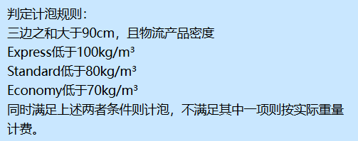
 |  | CEL4...EXC | 到门 |  |  | 0.033元/克+39.5元/票 |  |  |  |  |  | 6.000
 | Standard Big 大件 （陆空标准） | CEL4...STP | 到取货点 |  | 10-15天 | 0.025元/克+36元/票 |  |  |  |  |  | 6.000
 |  | CEL4...STC | 到门 |  |  | 0.025元/克+39.5元/票 |  |  |  |  |  | 6.000
 | Economy Big 大件 （陆运经济） | CEL4...ENP | 到取货点 |  | 20-25天 | 0.017元/克+36元/票 |  |  |  |  |  | 6.000
 |  | CEL4...ENC | 到门 |  |  | 0.017元/克+39.5元/票 |  |  |  |  |  | 6.000
Premium Small （高客单轻小件） | Express Premium Small 高客单小件（陆空特快） | CEL5...EXP | 到取货点 |  | 5-10天 | 0.045元/克+22元/票 | 5KG内 | 7001-250000卢布 | 三边和不超250CM 最长边不超150CM 三边和超过90CM计材积 |  | 1：重量5KG内， 2：货值:7001-250000卢布以内 3：丢件最大赔付250000卢布 免费销毁支持改派 支持退回 | 6.000
 |  | CEL5...EXC | 到门 |  |  | 0.045元/克+25.5元/票 |  |  |  |  |  | 6.000
 | Standard Premium Small 高客单小件（陆空标准） | CEL5...STP | 到取货点 |  | 10-15天 | 0.035元/克+22元/票 |  |  |  |  |  | 6.000
 |  | CEL5...STC | 到门 |  |  | 0.035元/克+25.5元/票 |  |  |  |  |  | 6.000
 | Economy Premium Small 高客单小件（陆运经济） | CEL5...ENP | 到取货点 |  | 20-25天 | 0.025元/克+22元/票 |  |  |  |  |  | 6.000
 |  | CEL5...ENC | 到门 |  |  | 0.025元/克+25.5元/票 |  |  |  |  |  | 6.000
Premium Big （高客单大件） | Express Premium Big 高客单大件（陆空特快） | CEL6...EXP | 到取货点 |  | 5-10天 | 0.033元/克+62元/票 | 5KG-25KG | 7001-250000卢布 | 三边和不超310CM 最长边不超150CM （最大尺寸限制150*80*80CM） 三边和超过90CM计材积 |  | 1：重量5kg-25kg 2：货值:7001-250000卢布以内 3：丢件最大赔付250000卢布 免费销毁支持改派 支持退回 | 6.300 | 6.300 | 95.24 | 269.90
 |  | CEL6...EXC | 到门 |  |  | 0.033元/克+65.5元/票 |  |  |  |  |  | 6.300 | 6.300 | 95.24 | 273.40
 | Standard Premium Big 高客单大件（陆空标准） | CEL6...STP | 到取货点 |  | 10-15天 | 0.028元/克+62元/票 |  |  |  |  |  | 6.000 |  | 95.24 | 230.00
 |  | CEL6...STC | 到门 |  |  | 0.028元/克+65.5元/票 |  |  |  |  |  | 6.000 |  | 95.24 | 233.50
 | Economy Premium Big 高客单大件（陆运经济） | CEL6...ENP | 到取货点 |  | 20-25天 | 0.023元/克+62元/票 |  |  |  |  |  | 6.000 |  | 95.24 | 200.00
 |  | CEL6...ENC | 到门 |  |  | 0.023元/克+65.5元/票 |  |  |  |  |  | 6.000 |  | 95.24 | 203.50
1.日常使用时，请按实际重量填写“商品重量/三边尺寸”和“商品货值”，表格自动生成对应物流报价；
2.重量默认单位为千克 KG，尺寸默认单位为厘米 CM, 成交价是卢布；
3.价格测算出来的”绿色“价格为最优惠的物流渠道，仅供您参考
4.CEL重量，计费，查询网址：http://146.56.210.134:8033/#/login?redirect=/dashboard
5.OZON帮助页面仓库创建教程：https://docs.ozon.ru/global/zh/fulfillment/rfbs/logistic-settings/warehouse/?country=CN
6.OZON帮助页面物流配送方式添加教程：https://docs.ozon.ru/global/zh/fulfillment/rfbs/logistic-settings/delivery-methods/?country=CN
7.OZON各类商品销售佣金标准：https://docs.ozon.ru/global/zh-hans/commissions/ozon-fees/commissions/?country=CN
浙江省金华市义乌市后宅街道渠成街18号2号楼2楼 (南边靠近门卫室）CEL 联系人：CEL义乌仓 ；手机号码：18905895796 宁波市江北区长兴路158号8号楼s101（南边卸货口） CEL宁波集货仓 联系人：吴浩鹏；手机号码：19817935310

